Rd
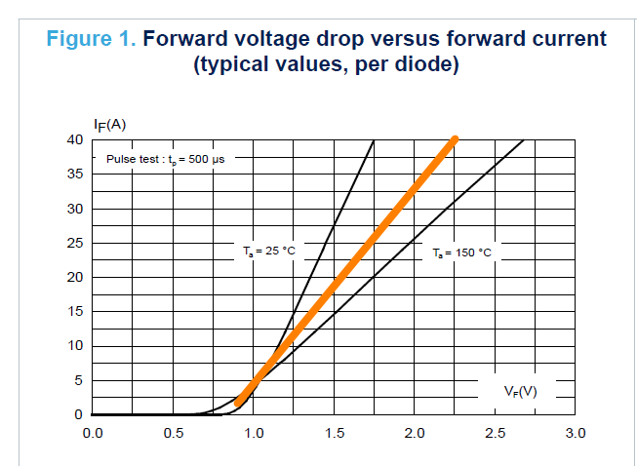
Rd | 35.8 | mohm | @100

IF_VF
VF | IF
0 | 0
0.50177 | 1.0E-09
0.77395 | 1.0E-06
 | IF
0.00000 | 0.0E+00
0.50177 | 1.0E-09
0.77395 | 1.0E-06
0.84237 | 6.4E-01
0.91232 | 2.0E+00
1.00355 | 4.5E+00
1.25443 | 1.2E+01
1.50532 | 1.9E+01
1.99949 | 3.3E+01
2.25190 | 4.0E+01
0.84237 | 0.6417
0.91232 | 1.9608
1.00355 | 4.4563
1.25443 | 11.6578
1.50532 | 18.8235
1.99949 | 32.8699
2.25190 | 40 | 35.812749892

